Задание
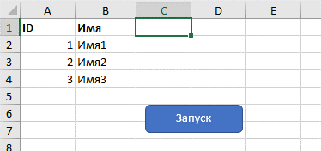
Написать макрос, который:
1. Заполнит значения таблицы, как показано на рисунке
2. Сделать шрифт заголовка жирным
3. Выделит ячейку C1
4. Вручную создать форму с надписью Запуск и назначить на эту форму макрос. (Это не часть макроса, просто нужно сделать кнопку вручную)

